1
22.06.2021г.

Коммерческое предложение ( спорт. Площадка размер 19,0х14,0м)
№ п/п | Наименование | Изображение | Размер | Кол-во | Цена за единицу с учетом доставки, сборки и монтажа (руб.), с НДС | Стоимость с учетом доставки, сборки и монтажа (руб.), с НДС
1 | Усиленное 2-д ограждение | 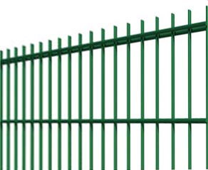 | высота 3 м - 38 м.п. высота 4м - 28 м.п. +1 калитка | 66 | 8,950.00 | 590,700.00
2 | Ворота мини-футбольные "Атака" | 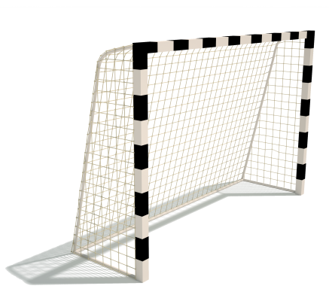 | 3,0х1,0х2,04м | 2 | 33,137.00 | 66,274.00
3 | Щит баскетбольный "Виртуоз" (размер щита 1200х1000м) | 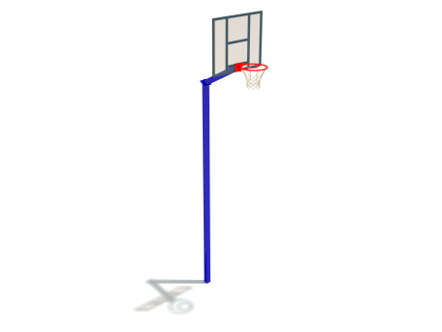 | 1,8х1,2х3,9м | 2 | 30,490.00 | 60,980.00
4 | Стойки волейбольные (регулируемые)+сетка для тенниса | 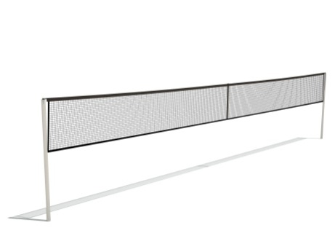 | 13,0х0,1х2,5м | 1 | 26,680.00 | 26,680.00
Итого: общая стоимость оборудования и ограждения с доставкой, сборкой и монтажом: |  |  |  |  |  | 744,634.00

Расчет стоимости резинового покрытия с учетом подготовки основания
№ п/п | Наименование |  |  | Кол-во | Цена за единицу (руб.) включая материалы и работы | Стоимость (руб.) включая материалы и работы
1 | Травмобезопасное прорезиненное покрытие включая подготовку основания:1) снятие грунта 30 см,2)устройство подстилающих выравнивающих слоев из песка 10 см, щебня 5 см,3) геотексиль,4) устройство покрытий из горящих асфальтобетонных смесей 5 см 5)травмобезопасное резинове покрытие 1 см ,в м2 |  |  | 266 | 3,450.00 | 917,700.00
2 | Бордюр по периметру в м.п |  |  | 66 | 1,050.00 | 69,300.00
3 | Разметка ( волейбол, баскетбол,футбол) в м.п. |  |  | 340 | 150.00 | 51,000.00
Итого: |  |  |  |  |  | 1,038,000.00

Общая стоимость спортивной площадки составляет |  |  |  |  |  | 1,782,634.00
Исполнил руководитель отдела ПТО
Грудина Т.П.

Срок действия коммерческого предложения до 31.07.2021г.

